Sheet1
과목명 | 마이크로프로세서 및 실습
분반 | 1분반
학번 | 2015136099, 2015136139
이름 | 이연경, 현은지
과제명 | 날씨를 알려주는 구름 조명
번호 | 부품명 | 단가 | 수량(EA) | 가격 | 링크 | 사진
1 | 와이파이 쉴드 | 126,500 | 1 | 126,500 | http://www.mechasolution.com/shop/goods/goods_view.php?goodsno=369&category=045002 | 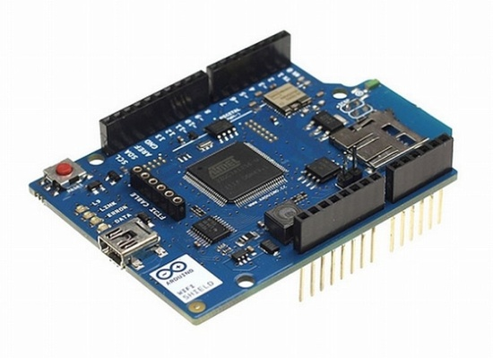
2 | 12mm 디지털 RGB LED 네오픽셀 | 55,000 | 1 | 55,000 | http://www.mechasolution.com/shop/goods/goods_view.php?goodsno=9311&category=052002 | 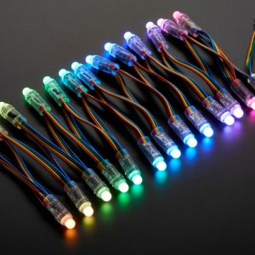
4 | 점퍼 케이블 | 660 | 2 | 1,320 | http://www.mechasolution.com/shop/goods/goods_view.php?goodsno=330487&category=062002 | 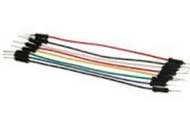
5 | 철사 | 1,050 | 2 | 2,100 | http://best-dm.com/shop/goods/goods_view.php?goodsno=70373&inflow=naver&NaPm=ct%3Diugtv380%7Cci%3Ddadb9438abe94476a316da2ed142993d9bf7cc62%7Ctr%3Dsls%7Csn%3D257575%7Chk%3Dfa6e66a5cfbb10550da6a1e880a25f6ea55a651a | 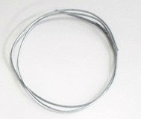
7 | 솜 | 1,700 | 2 | 3,400 | http://shopping.interpark.com/product/productInfo.do?prdNo=3178940548&dispNo=016001 | 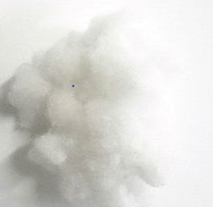
8 | 어댑터 | 7,700 | 1 | 7,700 | http://www.mechasolution.com/shop/goods/goods_view.php?goodsno=1101&category=057003 | 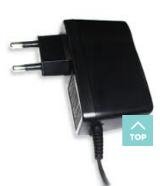
 |  |  | 최종가격 | 196,020

